起動方法等
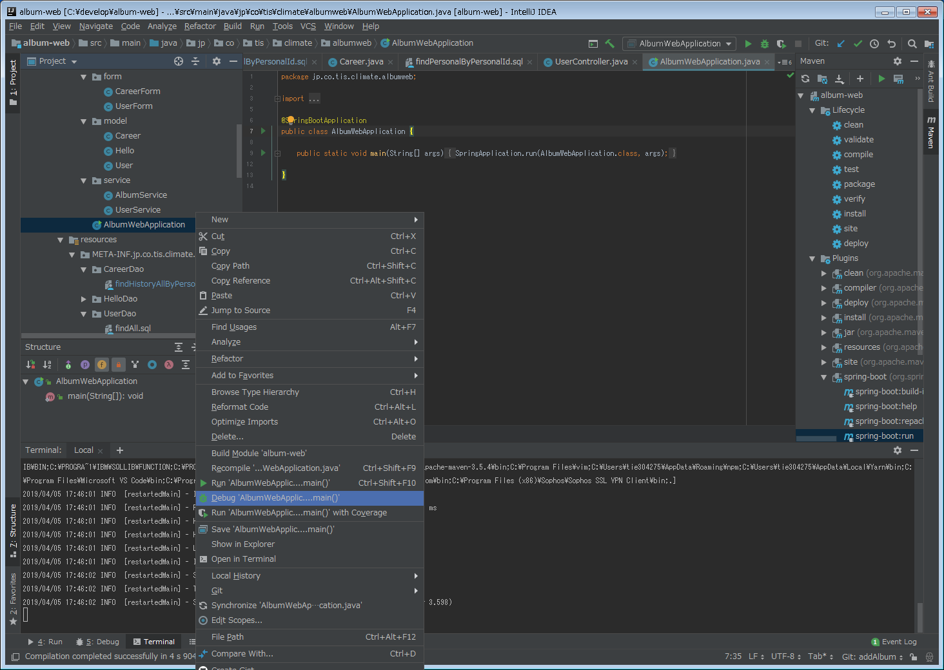
ソースコードの管理場所
http://26.105.129.221/gitbucket/climate-reform/album-web

開発での起動方法について
※実際に運用するときにはwarファイルをデプロイする形になるのではないかと思うが、それについては試していない。

・ | 前提条件
 | mavenを使用するため、mvnコマンドが実行できる環境であること・

・ | 起動コマンド
 | album-webのディレクトリに移動したうえで行うこと

 | mvn clean install
 | mvn spring-boot:run

デバック方法
※ | IntelliJで開発を行ったため、IntelliJの例を用いるが、必要に応じて読み替えること。

 | AlbumWebApplicationでデバックを実行する。

画面遷移図
画面遷移
※各画面から「一覧」に戻ることは可能。
ヘッダーメニュー

遷移

リダイレクト

ログイン
（login.html)
トップ
（list.html)
プロフィール照会
（view.html)
ログイン
プロフィール選択

ユーザ登録
プロフィールの全件検索結果が表示される。
プロフィール情報、履歴情報が閲覧できる。

プロフィール登録
（newpage.html)

登録

アカウント情報、プロフィール情報、履歴情報を登録する。

画面遷移図 (2)
画面遷移
※各画面から「一覧」に戻ることは可能。

詳細
編集

一覧

追加

URL設計
 | 一覧を表示 | GET | /album
 | 詳細画面を表示 | GET | /album/{id}
 | 編集画面を表示 | GET | /album/{id}/edit
 | 編集内容を適用 | POST | /album/{id}/edit
 | 追加画面を表示 | GET | /album/newpage
 | ページを追加 | POST | /album/newpage
 | （ページを削除） | POST | /album/{id}

ヘッダー・フッター
部員アルバム
①

ヘッダー部
画面の上部に固定

 |  | 各画面を表示する。
 |  | この部分については次シート以降で設計を行う

ヘッダー部
画面の下部

画面イベント定義
No | 画面イベント名 |  | 処理内容 | 精査
1 | 一覧にもどる |  | 一覧に遷移する。 | -

一覧画面
アルバム検索

検索

氏名
コメント
View
氏名
コメント
View
氏名
コメント
View

氏名
コメント
View
氏名
コメント
View
氏名
コメント
View

画面イベント定義
No | 画面イベント名 | 処理内容 | 精査
1 | 検索 | 検索を行う。 ※この部分の実装については後回しにする。 ブラウザでの検索で氏名の検索は可能である + 要件をしっかり決めないと工数が膨大になるため。 | - | 要件定義要 趣味とか、経歴とか、コメントから検索
2 | View | 各ユーザーの詳細画面に遷移する。 | -

詳細画面
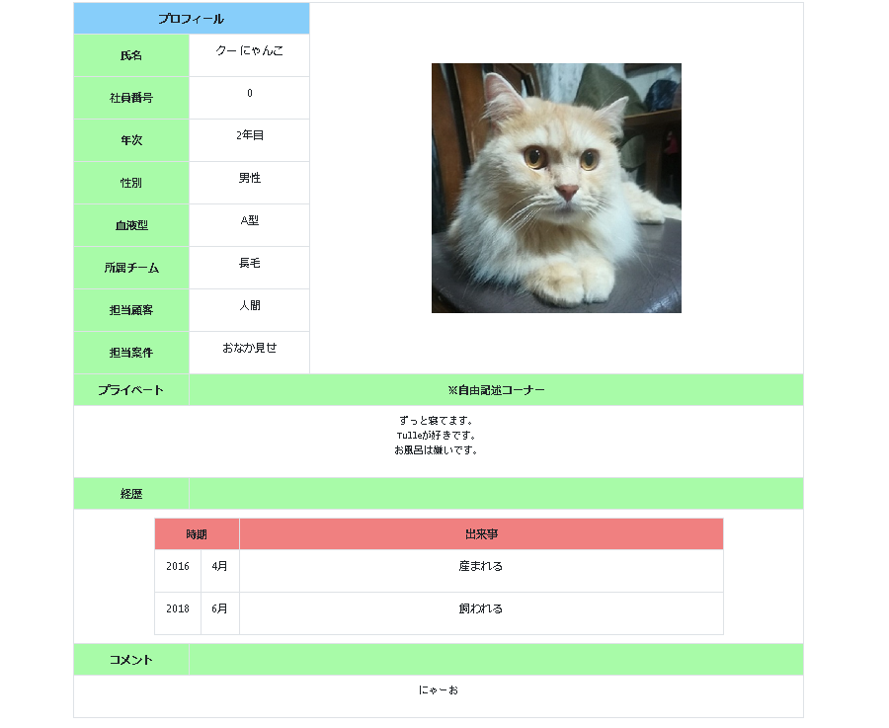

編集
削除

画面イベント定義
No | 画面イベント名 | 処理内容 | 精査
1 | 初期表示 | プロフィールの内容を表示する。 | -
2 | 編集 | プロフィールの編集を行うために、編集画面に遷移する。 | -
 | 削除

追加画面
 |  |  |  | それぞれの型

写真を追加

行追加

登録

画面イベント定義
No | 画面イベント名 | 処理内容 | 精査
1 | 写真を追加 | 写真をアップロードする。 | 画像形式が正しいこと | URL決めとく
2 | 行追加 | 経歴の行を追加する。 | -
3 | 登録 | プロフィールを記入された情報で登録する。 | 社員番号が数字のみで入力されていること。

編集画面
写真を変更

行追加

登録

画面イベント定義
No | 画面イベント名 | 処理内容 | 精査
1 | 写真を変更 | 写真をアップロードする。 もともとの写真は削除を行う。 | 画像形式が正しいこと | 圧縮切り抜きとかどうする。 500*400
2 | 行追加 | 経歴の行を追加する。 | - | 折り畳みでもあり。
3 | 登録 | プロフィールを記入された情報で登録する。 | 社員番号が数字のみで入力されていること。

データモデル
ユーザー(USER)
-----------------------------
社員番号(USER_ID)
名字(FAMILY_NAME)
名前(FIRST_NAME)
年次(WORKING_YEARS)
性別(SEX)
血液型(BLOOD_TYPE)
所属チーム(TEAM)
担当顧客(CUSTOMER)
担当案件(PROJECT)
プライベート(PRIVATE_SENTENCE)
経歴(CAREER)
-----------------------------
社員番号(USER_ID)
経歴番号(CAREER_ID)
年(YEAR)
月(MONTH)
出来事(EVENT)

・ユーザーテーブル | USER
論理名 | 物理名 | データ型 | 桁数 | 主キー | 必須
社員番号 | USER_ID | CHAR | 6 | ○ | ○
名字 | FAMILY_NAME | VARCHAR | 20 |  | ○
名前 | FIRST_NAME | VARCHAR | 20 |  | ○
年次 | WORKING_YEARS | VARCHAR | 2
性別 | SEX | CHAR | 1
血液型 | BLOOD_TYPE | CHAR | 1
所属チーム | TEAM | VARCHAR | 30
担当顧客 | CUSTOMER | VARCHAR | 30
担当案件 | PROJECT | VARCHAR | 30
プライベート | PRIVATE_SENTENCE | VARCHAR | 200
コメント | COMMENT | VARCHAR | 200

・経歴テーブル | CAREER
論理名 | 物理名 | データ型 | 桁数 | 主キー | 必須
社員番号 | USER_ID | CHAR | 6 | ○ | ○
経歴番号 | CAREER_ID | CHAR | 2 | ○ | ○
年 | YEAR | VARCHAR | 4
月 | MONTH | VARCHAR | 2
出来事 | EVENT | VARCHAR | 50 |  | ○

データモデル (2)
プロフィール(PROFILE)
-----------------------------
社員番号(EMPLOYEE_ID)
名字(FAMILY_NAME)
名前(FIRST_NAME)
年次(WORKING_YEARS)
性別(SEX)
血液型(BLOOD_TYPE)
所属チーム(TEAM)
担当顧客(CUSTOMER)
担当案件(PROJECT)
プライベート(PRIVATE_SENTENCE)
経歴(CAREER)
-----------------------------
社員番号(EMPLOYEE_ID)
経歴番号(CAREER_ID)
年(YEAR)
月(MONTH)
出来事(EVENT)

■データモデル再検討
■「アルバム」が対象ドメインなので、Modelが「USER」なのは不適切？
■アルバムの構成要素
●全員の写真が載ってるページ
●個々人の自己紹介が載ってるページ
■自己紹介の構成要素
●自分の属性情報（PROFILE）
●これまでの業務経歴（CAREER）
■各テーブルの「USER_ID」キーの「USER」が何を指すのか不明瞭。
●今回はプロフィールに記載する社員番号。
●今後ログイン等も考えた時、ログインするユーザとアルバムにいるユーザが1対1になる保証はない。
●そのため、USER_IDではなく「EMPLOYEE_ID」へ。
●ログインユーザとの紐づけがしたくなったらその時にやろう。
■経歴テーブルで、社員番号は外部キーにできる？
●できるが、そうすると経歴番号はプロフィールによらない連番になる
●経歴だけを見る意味もあまりないので、今回はこれでよいと思う

・プロフィールテーブル | PROFILE
論理名 | 物理名 | データ型 | 桁数 | 主キー | 必須
社員番号 | EMPLOYEE_ID | CHAR | 6 | ○ | ○
名字 | FAMILY_NAME | VARCHAR | 20 |  | ○
名前 | FIRST_NAME | VARCHAR | 20 |  | ○
年次 | WORKING_YEARS | VARCHAR | 2
性別 | SEX | CHAR | 1
血液型 | BLOOD_TYPE | CHAR | 1
所属チーム | TEAM | VARCHAR | 30
担当顧客 | CUSTOMER | VARCHAR | 30
担当案件 | PROJECT | VARCHAR | 30
プライベート | PRIVATE_SENTENCE | VARCHAR | 200
コメント | COMMENT | VARCHAR | 200

・経歴テーブル | CAREER
論理名 | 物理名 | データ型 | 桁数 | 主キー | 必須
社員番号 | EMPLOYEE_ID | CHAR | 6 | ○ | ○
経歴番号 | CAREER_ID | CHAR | 2 | ○ | ○
年 | YEAR | VARCHAR | 4
月 | MONTH | VARCHAR | 2
出来事 | EVENT | VARCHAR | 50 |  | ○

